Growth
https://amif.org.mx/wp-content/uploads/2024/04/Analisis_Costo_Beneficio_GSD_Mexico_Asolmex_GIZ.pdf
 |  | 2018 | 2019 | 2020 | 2021 | 2022 | 2023 | 2024 | 2025 | 2026 | 2027 | 2028 | 2029 | 2030 | 2031 | 2032 | 2033 | 2034 | 2035 | 2036 | 2037 | 2038 | 2039 | 2040 | 2041 | 2042 | 2043 | 2044 | 2045 | 2046 | 2047 | 2048 | 2049 | 2050 | 2051 | 2052 | 2053 | 2054 | 2055 | 2056 | 2057 | 2058 | 2059 | 2060 | 2061 | 2062 | 2063 | 2064 | 2065 | 2066 | 2067 | 2068 | 2069 | 2070
Capacidad instalada | MW | 900 | 1,500 | 2,350 | 3,400 | 4,800 | 6,714 | 6,800 | 8,149 | 9,241 | 10,333 | 11,425 | 12,517 | 13,609 | 14,701 | 15,793 | 16,885 | 17,978 | 19,070 | 20,162 | 21,254 | 22,346 | 23,438 | 24,530 | 25,622 | 26,714 | 27,806 | 28,898 | 29,990 | 31,082 | 32,174 | 33,267 | 34,359 | 35,451 | 36,543 | 37,635 | 38,727 | 39,819 | 40,911 | 42,003 | 43,095 | 44,187 | 45,279 | 46,371 | 47,463 | 48,556 | 49,648 | 50,740 | 51,832 | 52,924 | 54,016 | 55,108 | 56,200 | 57,292
Crecimiento PML (base 2017) | %
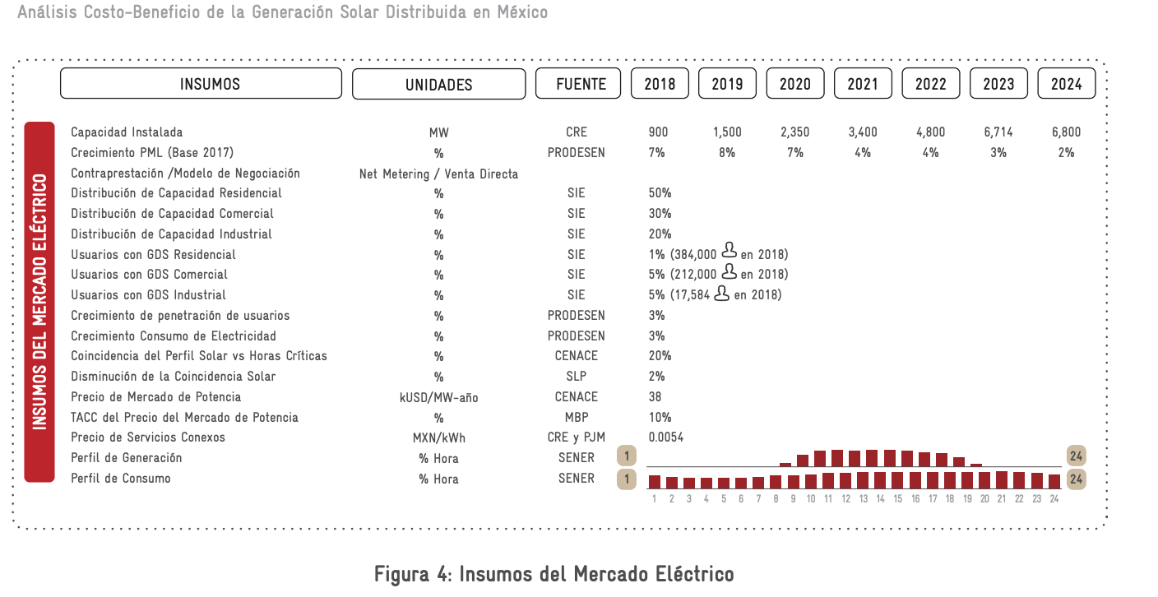
Residencial | % | 50
Comercial | % | 30
Industrial | % | 20

Usuarios GDS residencial |  | 384000
Usuarios GDS comercial |  | 212000
Usuarios GDS industrial |  | 17584

Crecimiento penetración usuarios |  | 3%
Crecimiento consumo eléctrico |  | 3%

https://ric.mx/cultura/energia/generacion-distribuida-en-mexico/
El potencial de crecimiento en México de generación distribuida es bastante grande debido a que se estima que la red tiene la capacidad para 27 GW, por lo tanto, actualmente solo se ha instalado el 3.7%. Las tendencias a corto plazo consideran un incremento de aproximadamente 3.2 GW instalados para el 2023 en el escenario más conservador y 5.7 GW en el escenario más optimista. Esto implicaría un incremento exponencial debido a que la capacidad instalada en el 2019 fue de 282 MW, sin embargo, se estima que para el 2022 se estén instalando 722 MW anuales.

27 | GW

Proyección capacidad instalada GD
 | 2012 | 2013 | 2014 | 2015 | 2016 | 2017 | 2018 | 2019 | 2020 | 2021 | 2022 | 2023 | 2024 | 2025 | 2026 | 2027 | 2028 | 2029 | 2030 | 2031 | 2032 | 2033 | 2034 | 2035 | 2036 | 2037 | 2038 | 2039 | 2040 | 2041 | 2042 | 2043 | 2044 | 2045 | 2046 | 2047 | 2048 | 2049 | 2050
Capacidad (MW) | 15 | 29 | 62 | 118 | 248 | 459 | 693 | 1,083 | 1,551 | 2,031 | 2,630 | 3,362 | 4,079 | 4,797 | 5,514 | 6,232 | 6,854 | 7,475 | 8,097 | 8,719 | 9,341 | 9,962 | 10,584 | 11,206 | 11,828 | 12,449 | 13,071 | 13,597 | 14,123 | 14,649 | 15,175 | 15,700 | 16,226 | 16,752 | 17,278 | 17,804 | 18,330 | 18,856 | 19,382
 |  |  |  |  |  |  | 900 | 1,500 | 2,350 | 3,400 | 4,800 | 6,714 | 6,800 | 8,149 | 9,241 | 10,333 | 11,425 | 12,517 | 13,609 | 14,701 | 15,793 | 16,885 | 17,978 | 19,070 | 20,162 | 21,254 | 22,346 | 23,438 | 24,530 | 25,622 | 26,714 | 27,806 | 28,898 | 29,990 | 31,082 | 32,174 | 33,267 | 34,359 | 35,451

Mex REF
https://www.gob.mx/cms/uploads/attachment/file/428621/La_industria_solar_fv_y_ft_en_M_xico-compressed.pdf
https://www.gob.mx/cms/uploads/attachment/file/971414/Estad_sticas_GD_Segundo_Semestre_2024.pdf
 | 3.3.2 Generación distribuida Antes de la reforma energética, sólo existía la posibilidad de generar electricidad para autoabastecimiento mediante pequeñas instalaciones. Si bien este esquema podía resultar competitivo para algunos segmentes, tomando como referencia las tarifas eléctricas, la regulación en la materia no permitía que los usuarios comercializaran la energía excedente en el mercado. Con la reforma energética, los proveedores acreditados pagan un precio regulado por la energía excedente y los proveedores no regulados pueden comprar a todos los usuarios a precios de mercado; es decir, la generación distribuida obtendrá un pago justo. De acuerdo con estimaciones de la SENER y la CRE, la generación distribuida y los nuevos instrumentos abatirán costos e impulsarán la energía limpia. Así, la participación de la generación distribuida en la matriz energética podría pasar de 0.23% a alrededor de 5%. En México, la generación distribuida ha tenido un crecimiento muy dinámico. A finales de 2015, alcanzó cerca de 120 MW instalados, en contratos de interconexión legados. La capacidad 89 500 1,000 1,500 2,000 2,500 2006 2007 0 0 5 29 118 151 527 1,139 2,181 2008 2009 2010 2011 2012 2013 2014 2015 2016 2017 2018 2019 2020 2021 2022 2023 Tendencia 2015 Capacidad Acumulada Tendencia 2014 GRÁFICA 42. CAPACIDAD INSTALADA DE GENERACIÓN DISTRIBUIDA Y TENDENCIA DE CRECIMIENTO A 2022 Nota: Elaborado con información proporcionada por la Comisión Federal de Electricidad al cierre del primer trimestre de 2016. Fuente: CRE. instalada se duplicó de 2014 a 2015, con una participación dominante de la energía solar (casi 97% del total), seguida por proyectos de generación con biogás y biomasa (3% del total) —el resto está distribuido entre aerogeneradores pequeños y proyectos híbridos (solar y eólico)—. La CRE estima que la generación distribuida podría alcanzar una capacidad instalada cercana a los 2.2 GW hacia el año 2022 —antes a la reforma energética, se estimaba que esta cifra

3.3.2 Generación distribuida
Antes de la reforma energética, sólo existía la posibilidad de generar electricidad para autoabastecimiento mediante pequeñas instalaciones. Si bien este esquema podía resultar competitivo para algunos segmentes, tomando como referencia las tarifas eléctricas, la regulación en la materia no permitía que los usuarios comercializaran la energía excedente en el mercado. Con la reforma energética, los proveedores acreditados pagan un precio regulado por la energía excedente y los proveedores no regulados pueden comprar a todos los usuarios a precios de mercado; es decir, la generación distribuida obtendrá un pago justo. De acuerdo con estimaciones de la SENER y la CRE, la generación distribuida y los nuevos instrumentos abatirán costos e impulsarán la energía limpia. Así, la participación de la generación distribuida en la matriz energética podría pasar de 0.23% a alrededor de 5%. En México, la generación distribuida ha tenido un crecimiento muy dinámico. A finales de 2015, alcanzó cerca de 120 MW instalados, en contratos de interconexión legados.
La capacidad instalada se duplicó de 2014 a 2015, con una participación dominante de la energía solar (casi 97% del total), seguida por proyectos de generación con biogás y biomasa (3% del total) —el resto está distribuido entre aerogeneradores pequeños y proyectos híbridos (solar y eólico)—. La CRE estima que la generación distribuida podría alcanzar una capacidad instalada cercana a los 2.2 GW hacia el año 2022 —antes a la reforma energética, se estimaba que esta cifra se alcanzaría hasta el año 2028—. IMPULSORES PARA EL DESARROLLO DE LA INDUSTRIA SOLAR EN MÉXICO Un primer análisis de la SENER, elaborado en 2017, sobre los beneficios de la generación limpia distribuida, muestra que la instalación de paneles solares con capacidad individual de 1 kW en 680,000 hogares permitiría ahorrar 1,500 millones de pesos al año, reducir el consumo de electricidad hasta en 75%, evitar alrededor de 1.3 millones de toneladas de CO2 y ahorrar 680 millones de litros de agua al año.

 |  | https://ric.mx/cultura/energia/generacion-distribuida-en-mexico/
El potencial de crecimiento en México de generación distribuida es bastante grande debido a que se estima que la red tiene la capacidad para 27 GW, por lo tanto, actualmente solo se ha instalado el 3.7%. Las tendencias a corto plazo consideran un incremento de aproximadamente 3.2 GW instalados para el 2023 en el escenario más conservador y 5.7 GW en el escenario más optimista. Esto implicaría un incremento exponencial debido a que la capacidad instalada en el 2019 fue de 282 MW, sin embargo, se estima que para el 2022 se estén instalando 722 MW anuales.

